系统规划
运营系统：
1.实时数据（每小时小区通行人数和次数）
2.门禁设备异常监控（失败次数和失败率判断是否异常）---难点：数据能否实时上报到我们运营系统后台
3.小区渗透率---通过渗透率帮助运营人员精准推app门禁
4.基础指标（下载、注册、绑定房屋、通行人数等）
5.门禁失败分析

一、设备异常报警系统
功能要求：设备存在异常时报警（突显异常，帮助运营和物业人员定位异常设备）
门禁设备异常判断规则：
a. 通行人数是否骤减，与前七天同时段人数对比，减少10%以上且时段通行人数在10人以上（以上阈值为参考数值，实际阈值根据业务情况制定）；
b. 在特定情况下，通行人数可能会出现骤减，但是设备出现故障时，通行成功率会降低，当通行率降低10%时报警（以上阈值为参考数值，实际阈值根据业务情况制定）。
或 c. app异常门禁的日志数据量判断是否异常

1、实时数据----小区门禁通行人数和细分通行用户类别（不区分大门和单元门）
展现方式：线性图表
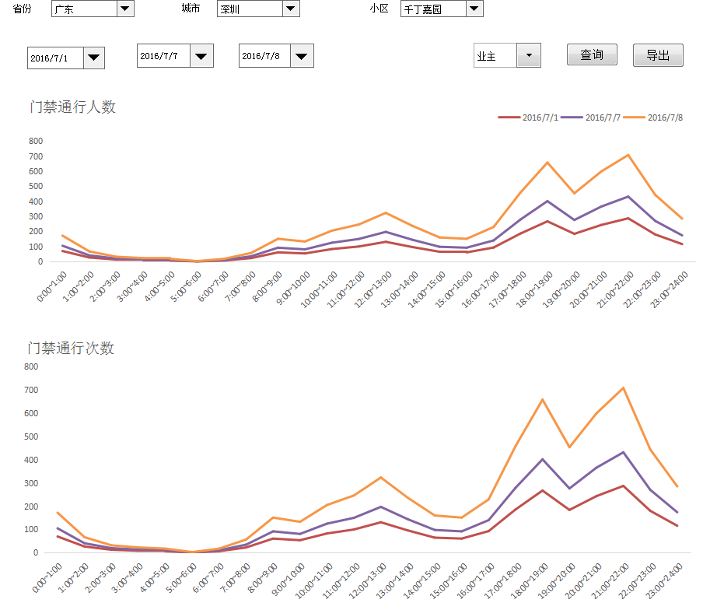

人数 |  |  |  |  |  | 次数
小时 | 业主人数 | 访客人数 | 物业人数 | 其他身份 |  | 小时 | 业主人数 | 访客人数 | 物业人数 | 其他身份
0:00~1:00 | 70 | 35 | 0 |  |  | 0:00~1:00
1:00~2:00 | 27 | 14 | 0 |  |  | 1:00~2:00
2:00~3:00 | 13 | 7 | 0 |  |  | 2:00~3:00
3:00~4:00 | 9 | 5 | 0 |  |  | 3:00~4:00
4:00~5:00 | 7 | 4 | 0 |  |  | 4:00~5:00
5:00~6:00 | 1 | 1 | 0 |  |  | 5:00~6:00
6:00~7:00 | 7 | 4 | 0 |  |  | 6:00~7:00
7:00~8:00 | 23 | 12 | 1 |  |  | 7:00~8:00
8:00~9:00 | 61 | 31 | 1 |  |  | 8:00~9:00
9:00~10:00 | 54 | 27 | 0 |  |  | 9:00~10:00
10:00~11:00 | 83 | 42 | 0 |  |  | 10:00~11:00
11:00~12:00 | 100 | 50 | 0 |  |  | 11:00~12:00
12:00~13:00 | 131 | 66 | 0 |  |  | 12:00~13:00
13:00~14:00 | 96 | 48 | 0 |  |  | 13:00~14:00
14:00~15:00 | 65 | 33 | 0 |  |  | 14:00~15:00
15:00~16:00 | 61 | 31 | 0 |  |  | 15:00~16:00
16:00~17:00 | 93 | 47 | 0 |  |  | 16:00~17:00
17:00~18:00 | 186 | 93 | 0 |  |  | 17:00~18:00
18:00~19:00 | 267 | 134 | 0 |  |  | 18:00~19:00
19:00~20:00 | 184 | 92 | 0 |  |  | 19:00~20:00
20:00~21:00 | 243 | 122 | 0 |  |  | 20:00~21:00
21:00~22:00 | 287 | 144 | 0 |  |  | 21:00~22:00
22:00~23:00 | 180 | 90 | 0 |  |  | 22:00~23:00
23:00~24:00 | 116 | 58 | 0 |  |  | 23:00~24:00

2、设备异常监控
门禁设备异常判断规则：
a. 通行人数是否骤减，与前七天同时段人数对比，减少10%以上且时段通行人数在10人以上（以上阈值为参考数值，实际阈值根据业务情况制定）；
b. 在特定情况下，通行人数可能会出现骤减，但是设备出现故障时，通行成功率会降低，当通行率降低10%时报警（以上阈值为参考数值，实际阈值根据业务情况制定）。
或 c. app异常门禁的日志数据量判断是否异常
异常问题输出 |  |  |  |  |  |  |  |  |  | 异常问题输出
门禁位置 | 当天门禁通行人数 | 门禁通行次数 | 门禁通行成功率 | 7天同时段平均门禁通行人数 | 7天同时段平均门禁通行成功率 | 通行人数环比 | 通行成功率环比 | 异常次数（降序） |  | 门禁位置 | 通行失败人数 | 通行失败次数 | 通行失败率 | 7天同时段通行失败人数 | 7天同时段通行失败率 | 通行失败人数环比 | 通行成失败率环比 | 异常次数（降序）
大门入口 |  |  |  |  |  |  |  |  |  | 大门入口
1栋1单元门入口 |  |  |  |  |  |  |  |  |  | 1栋1单元门入口
1栋2单元门入口 |  |  |  |  |  |  |  |  |  | 1栋2单元门入口
1栋3单元门入口 |  |  |  |  |  |  |  |  |  | 1栋3单元门入口
1栋4单元门入口 |  |  |  |  |  |  |  |  |  | 1栋4单元门入口
1栋5单元门入口 |  |  |  |  |  |  |  |  |  | 1栋5单元门入口
1栋6单元门入口 |  |  |  |  |  |  |  |  |  | 1栋6单元门入口
1栋7单元门入口 |  |  |  |  |  |  |  |  |  | 1栋7单元门入口
1栋8单元门入口 |  |  |  |  |  |  |  |  |  | 1栋8单元门入口
1栋9单元门入口 |  |  |  |  |  |  |  |  |  | 1栋9单元门入口
1栋10单元门入口 |  |  |  |  |  |  |  |  |  | 1栋10单元门入口
1栋11单元门入口 |  |  |  |  |  |  |  |  |  | 1栋11单元门入口
1栋12单元门入口 |  |  |  |  |  |  |  |  |  | 1栋12单元门入口

实时数据：当天按小时细分门禁设备使用情况
小时 | 当天门禁通行人数 | 门禁通行次数 | 门禁通行成功率 | 7天同时段平均门禁通行人数 | 7天同时段平均门禁通行成功率 | 通行人数环比 | 通行成功率环比
0:00~1:00
1:00~2:00
2:00~3:00
3:00~4:00
4:00~5:00
5:00~6:00
6:00~7:00
7:00~8:00
8:00~9:00
9:00~10:00
10:00~11:00
11:00~12:00
12:00~13:00
13:00~14:00
14:00~15:00
15:00~16:00
16:00~17:00
17:00~18:00
18:00~19:00
19:00~20:00
20:00~21:00
21:00~22:00
22:00~23:00
23:00~24:00

分天门禁通行情况
日期 | 当天门禁通行人数 | 门禁通行次数 | 门禁通行成功率 | 7天同时段平均门禁通行人数 | 7天同时段平均门禁通行成功率 | 通行人数环比 | 通行成功率环比
2016-07-07
2016-07-06
2016-07-05
2016-07-04
2016-07-03
2016-07-02
2016-07-01
2016-06-30
2016-06-29
2016-06-28
2016-06-27
2016-06-26
2016-06-25
2016-06-24
2016-06-23
2016-06-22
2016-06-21
2016-06-20
2016-06-19
2016-06-18
2016-06-17

二、千丁小区渗透率
功能要求：了解各小区用户的渗透率，运营同事可针对渗透率低的小区进行线下推广

城市 | 小区 | 单元 | 总住户（房屋数） | 注册千定房屋数 | 存在注册用户房屋数 | 渗透率 | 注册人数 | 最近月活跃人数 | 平均使用人数
重庆 | 总计
 | 紫都城 | 总计
 |  | 1栋1单元
 |  | 1栋2单元
 |  | 1栋3单元
 |  | 1栋4单元
北京

总计

三、基础指标

指标 | 2016-07-04 | 2016-07-05 | 2016-07-06 | 2016-07-07 | 2016-07-08 | 2016-07-09 | 2016-07-10 | 环比
下载设备数
安装设备数
注册用户数
累计注册用户数
新绑定房屋用户数
累计绑定房屋用户数
门禁通行用户数
业主门禁通行用户数
业主门禁成功次数
业主门禁失败次数
业主门禁通行成功率
访客门禁通行用户数
访客门禁成功次数
访客门禁失败次数
访客门禁通行成功率

指标 | 5.23~5.29 | 5.30~6.5 | 6.6~6.12 | 6.13~6.19 | 6.20~6.26 | 6.27~7.3 | 7.4~7.10 | 环比
下载设备数
安装设备数
注册用户数
累计注册用户数
新绑定房屋用户数
累计绑定房屋用户数
门禁通行用户数
业主门禁通行用户数
业主门禁成功次数
业主门禁失败次数
业主门禁通行成功率
访客门禁通行用户数
访客门禁成功次数
访客门禁失败次数
访客门禁通行成功率

指标 | 2016-01-01 | 2016-02-01 | 2016-03-01 | 2016-04-01 | 2016-05-01 | 2016-06-01 | 2016-07-01 | 环比
下载设备数
安装设备数
注册用户数
累计注册用户数
新绑定房屋用户数
累计绑定房屋用户数
门禁通行用户数
业主门禁通行用户数
业主门禁成功次数
业主门禁失败次数
业主门禁通行成功率
访客门禁通行用户数
访客门禁成功次数
访客门禁失败次数
访客门禁通行成功率

四、门禁失败分析
通过门禁失败日志表break_log，以reason字段的维度，统计次数
失败原因 | 2016-07-04 | 2016-07-05 | 2016-07-06 | 2016-07-07 | 2016-07-08 | 2016-07-09 | 2016-07-10 | 环比
发现设备服务超时
接收开门数据超时失败
设备异常断开连接
发送开门数据超时失败
连接设备超时
设备距离太远
未发现授权设备
请打开蓝牙后再试

需要开发人员从break_log的phone_info字段解析出手机型号匹配手机名称
手机型号 | 2016-07-04 | 2016-07-05 | 2016-07-06 | 2016-07-07 | 2016-07-08 | 2016-07-09 | 2016-07-10 | 环比

